关系图
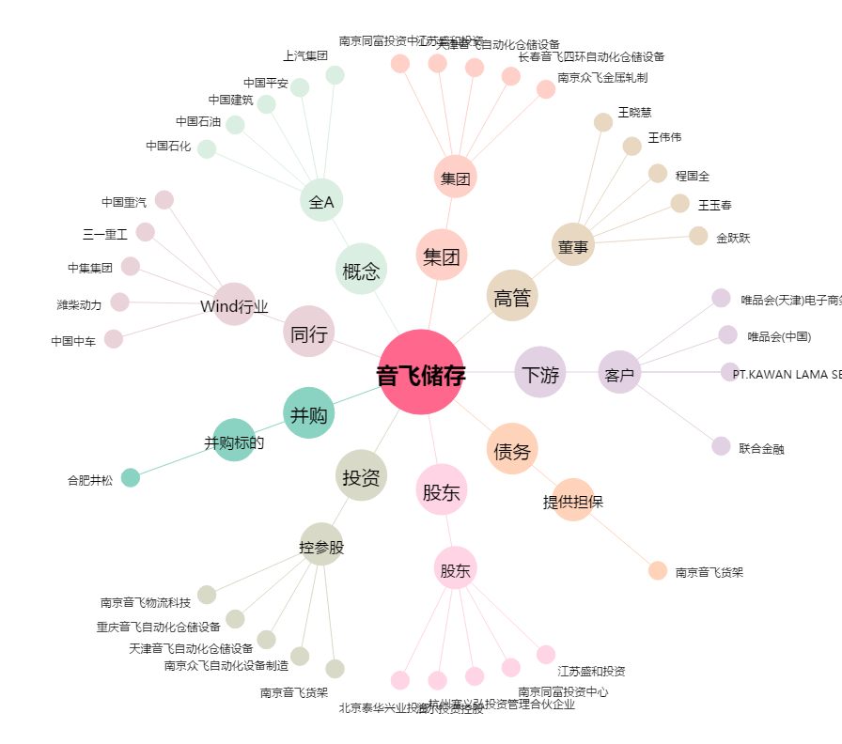
音飞储存[603066.SH] - 关系概览图

